1
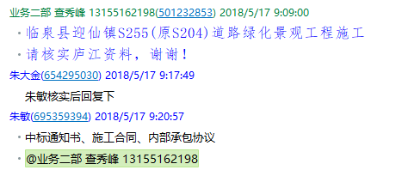
工程款支付证书 |  |  |  |  |  |  |  |  |  |  |  |  |  |  | 本次
工程名称 |  | 临泉县迎仙镇S255(原S204)道路绿化景观工程施工 |  |  |  |  |  |  |  |  | ERP编号 | 8918 | 档案编号 | CD2017-126 | CD2017-126 | 121 | 8918 | 临泉县迎仙镇S255(原S204)道路绿化景观工程施工 | 2017.12.13 | 17746215.69 | 井俊娜 | 120日历天 | 阜阳市 临泉县迎仙镇 | 阜阳办事处丁军召1826987966 | 常 昊13956756308 | 中标
合同金额 |  | 17,746,215.69 |  | 中标 日期 | 2017.12.13 |  | 已 供 工程资料 | 中标通知书、施工合同、内部承包协议 |  |  |  | 庐江 | 责任 单位 | 阜阳丁军召1826987966
决算金额 |  |  |  | 竣工 日期 |  |  |  |  |  |  |  | 合肥 | 责任人 | 常 昊13956756308
序号 | 工程款到账 |  |  | 开票情况 |  | 管理费 |  | 代缴税金 | 其他扣款 |  | 预留款 |  | 实际支付
 | 日期 | 账户 | 金额 | 日期 | 金额 | 比例 | 金额 | 金额 | 金额 | 备注 | 金额 | 备注 | 户名 | 金额
1 | 2018-05-16 | 中 | 1,450,000.00 | 2018-05-08 | 1,450,000.00 | 2.0% | 29,000.00 | 0.00 | 650.00 | 项目部印章 |  |  | 5月 材料 | 1,420,350.00
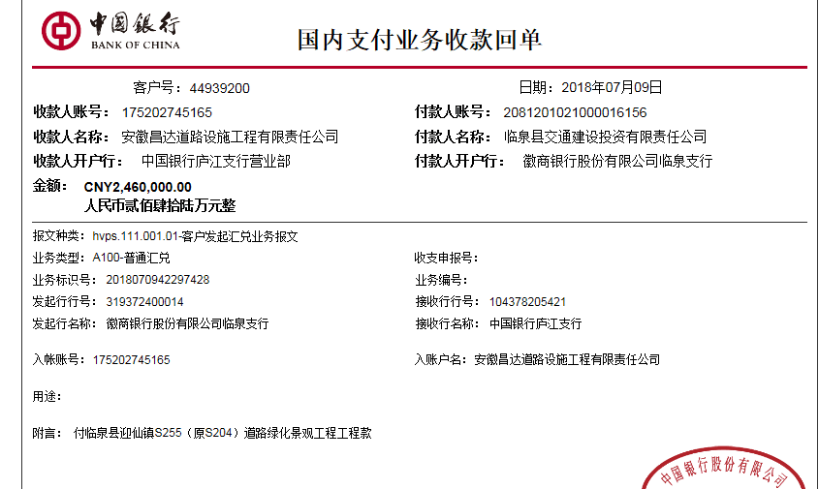
 |  |  |  |  |  |  |  |  |  | 2018.5.7办理涉税事项报告表费用500；+2018.3.1提供项目部印章一枚费用150

合计 |  | - | 1,450,000.00 | - | 1,450,000.00 | - | 29,000.00 | 0.00 | 650.00 | - | 0.00 | - | - | 1,420,350.00
本次结算 支付明细 |  | 应支付金额 |  | 1,420,350.00 |  |  |  | 实际支付金额 |  | 小写 | 0.00
 |  | 已支付金额 |  | 1,420,350.00 |  |  |  |  |  | 大写 | 零元整
申请部门 意见 |  |  |  |  |  |  |  | 项目管理 意见 |  | 何总、朱总已同意支付（附表背面截图）。
财务初审 意见 |  |  |  |  |  |  |  | 财务审核 意见
质安初审 意见 |  |  |  |  |  |  |  | 质安稽查 意见
总经理审批 |  |  |  |  |  |  |  | 董事长审批

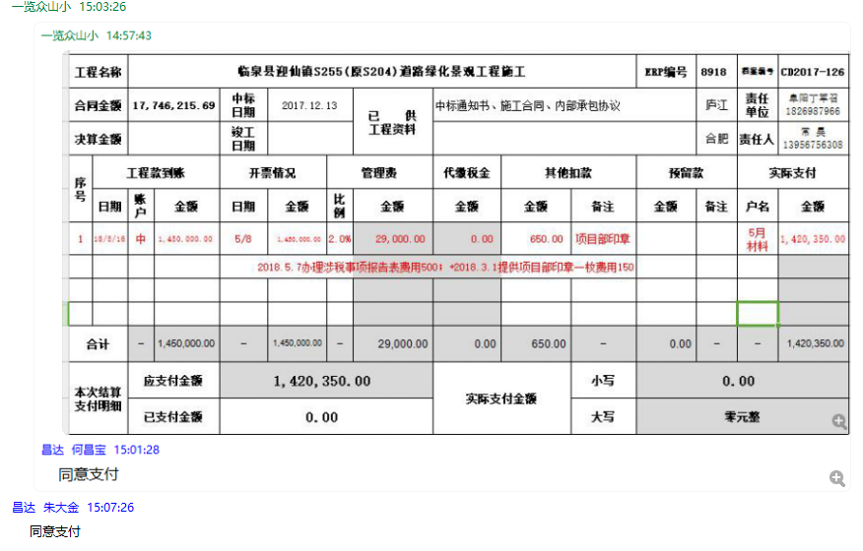

2
工程款支付证书 |  |  |  |  |  |  |  |  |  |  |  |  |  |  | 本次
工程名称 |  | 临泉县迎仙镇S255(原S204)道路绿化景观工程施工 |  |  |  |  |  |  |  |  | ERP编号 | 8918 | 档案编号 | CD2017-126 | CD2017-126 | 121 | 8918 | 临泉县迎仙镇S255(原S204)道路绿化景观工程施工 | 2017.12.13 | 17746215.69 | 井俊娜 | 120日历天 | 阜阳市 临泉县迎仙镇 | 阜阳办事处丁军召1826987966 | 常 昊13956756308 | 中标
合同金额 |  | 17,746,215.69 |  | 中标 日期 | 2017.12.13 |  | 已 供 工程资料 | 中标通知书、施工合同、内部承包协议 |  |  |  | 庐江 | 责任 单位 | 阜阳丁军召1826987966
决算金额 |  |  |  | 竣工 日期 |  |  |  |  |  |  |  | 合肥 | 责任人 | 常 昊13956756308
序号 | 工程款到账 |  |  | 开票情况 |  | 管理费 |  | 代缴税金 | 其他扣款 |  | 预留款 |  | 实际支付
 | 日期 | 账户 | 金额 | 日期 | 金额 | 比例 | 金额 | 金额 | 金额 | 备注 | 金额 | 备注 | 户名 | 金额
1 | 2018-05-16 | 中 | 1,450,000.00 | 2018-05-08 | 1,450,000.00 | 2.0% | 29,000.00 | 0.00 | 650.00 | 项目部印章 |  |  | 5月 材料 | 1,420,350.00
 |  |  |  |  |  |  |  |  |  | 2018.5.7办理涉税事项报告表费用500；+2018.3.1提供项目部印章一枚费用150
 | 本次
2 | 2018-07-09 | 中 | 2,460,000.00 | 2018-05-08 | 2,460,000.00 | 2.0% | 49,200.00 | 0.00 | 0.00 |  |  |  | 李玉龙（材料） | 1,284,246.00
 |  |  |  |  |  |  |  |  |  |  |  |  | 7月 材料 | 1,126,554.00

合计 |  | - | 3,910,000.00 | - | 3,910,000.00 | - | 78,200.00 | 0.00 | 650.00 | - | 0.00 | - | - | 3,831,150.00
本次结算 支付明细 |  | 应支付金额 |  | 2,410,800.00 |  |  |  | 实际支付金额 |  | 小写 | 1,284,246.00
 |  | 已支付金额 |  | 1,126,554.00 |  |  |  |  |  | 大写 | 壹佰贰拾捌万肆仟贰佰肆拾陆元整
申请部门 意见 |  | 建行合肥高新开发区支行 李玉龙 卡号6236 6816 3000 0011 779 |  |  |  |  |  | 项目管理 意见 |  | 何总、朱总已同意支付（附表背面截图）。
财务初审 意见 |  |  |  |  |  |  |  | 财务审核 意见
质安初审 意见 |  |  |  |  |  |  |  | 质安稽查 意见
总经理审批 |  |  |  |  |  |  |  | 董事长审批

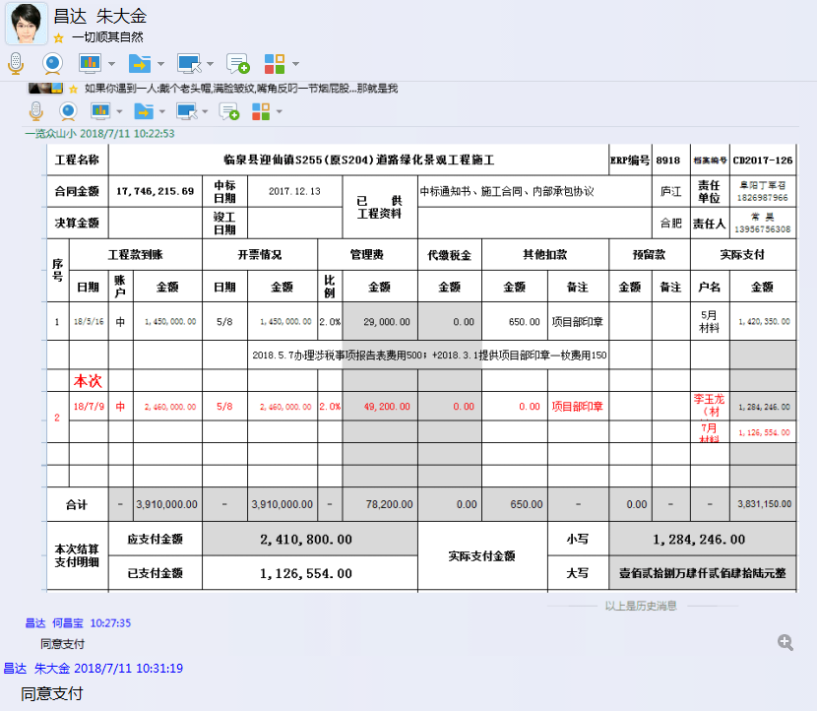

3
工程款支付证书 |  |  |  |  |  |  |  |  |  |  |  |  |  |  | 本次
工程名称 |  | 临泉县迎仙镇S255(原S204)道路绿化景观工程施工 |  |  |  |  |  |  |  |  | ERP编号 | 8918 | 档案编号 | CD2017-126 | CD2017-126 | 121 | 8918 | 临泉县迎仙镇S255(原S204)道路绿化景观工程施工 | 2017.12.13 | 17746215.69 | 井俊娜 | 120日历天 | 阜阳市 临泉县迎仙镇 | 阜阳办事处丁军召1826987966 | 常 昊13956756308 | 中标
合同金额 |  | 17,746,215.69 |  | 中标 日期 | 2017.12.13 |  | 已 供 工程资料 | 中标通知书、施工合同、内部承包协议 |  |  |  | 庐江 | 责任 单位 | 阜阳丁军召1826987966
决算金额 |  |  |  | 竣工 日期 |  |  |  |  |  |  |  | 合肥 | 责任人 | 常 昊13956756308
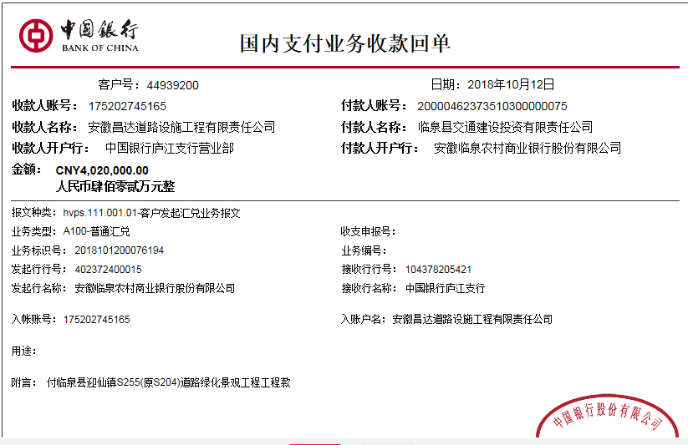
序号 | 工程款到账 |  |  | 开票情况 |  | 管理费 |  | 代缴税金 | 其他扣款 |  | 预留款 |  | 实际支付
 | 日期 | 账户 | 金额 | 日期 | 金额 | 比例 | 金额 | 金额 | 金额 | 备注 | 金额 | 备注 | 户名 | 金额
1 | 2018-05-16 | 中 | 1,450,000.00 | 2018-05-08 | 1,450,000.00 | 2.0% | 29,000.00 | 0.00 | 650.00 | 项目部印章 |  |  | 5月 材料 | 1,420,350.00
 |  |  |  |  |  |  |  |  |  | 2018.5.7办理涉税事项报告表费用500；+2018.3.1提供项目部印章一枚费用150

2 | 2018-07-09 | 中 | 2,460,000.00 | 2018-05-08 | 2,460,000.00 | 2.0% | 49,200.00 | 0.00 | 0.00 |  |  |  | 李玉龙（材料） | 1,284,246.00
 |  |  |  |  |  |  |  |  |  |  |  |  | 7月 材料 | 1,126,554.00
 | 本次
3 | 2018-10-12 | 中 | 4,020,000.00 | 2018-09-19 | 4,020,000.00 | 2.0% | 80,400.00 | 41,508.00 | 0.00 |  | 40,200.00 | 1%损失准备金 | 李玉龙（材料） | 113,898.00
 |  |  |  |  |  |  |  |  |  |  |  |  | 10月材料 | 3,743,994.00

合计 |  | - | 7,930,000.00 | - | 7,930,000.00 | - | 158,600.00 | 41,508.00 | 650.00 | - | 40,200.00 | - | - | 7,689,042.00
本次结算 支付明细 |  | 应支付金额 |  | 3,857,892.00 |  |  |  | 实际支付金额 |  | 小写 | 113,898.00
 |  | 已支付金额 |  | 3,743,994.00 |  |  |  |  |  | 大写 | 壹拾壹万叁仟捌佰玖拾捌元整
申请部门 意见 |  | 建行合肥高新开发区支行 李玉龙 卡号6236 6816 3000 0011 779 |  |  |  |  |  | 项目管理 意见 |  | 何总、朱总已同意支付（附表背面截图）。
财务初审 意见 |  |  |  |  |  |  |  | 财务审核 意见
质安初审 意见 |  |  |  |  |  |  |  | 质安稽查 意见
总经理审批 |  |  |  |  |  |  |  | 董事长审批

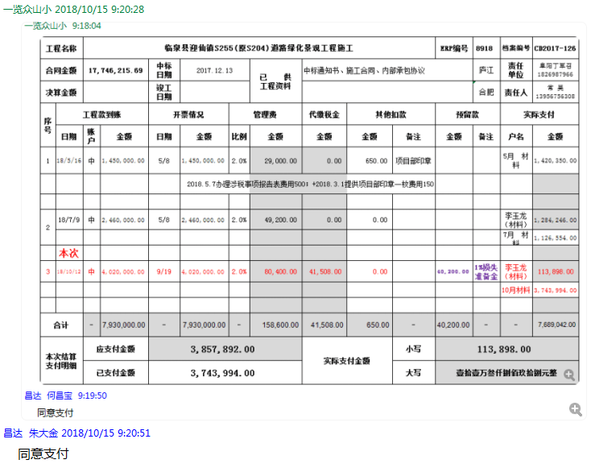

4
工程款支付证书 |  |  |  |  |  |  |  |  |  |  |  |  |  |  | 本次
工程名称 |  | 临泉县迎仙镇S255(原S204)道路绿化景观工程施工 |  |  |  |  |  |  |  |  | ERP编号 | 8918 | 档案编号 | CD2017-126 | CD2017-126 | 121 | 8918 | 临泉县迎仙镇S255(原S204)道路绿化景观工程施工 | 2017.12.13 | 17746215.69 | 井俊娜 | 120日历天 | 阜阳市 临泉县迎仙镇 | 阜阳办事处丁军召1826987966 | 常 昊13956756308 | 中标
合同金额 |  | 17,746,215.69 |  | 中标 日期 | 2017.12.13 |  | 已 供 工程资料 | 中标通知书、施工合同、内部承包协议 |  |  |  | 庐江 | 责任 单位 | 阜阳丁军召1826987966
决算金额 |  |  |  | 竣工 日期 |  |  |  |  |  |  |  | 合肥 | 责任人 | 常 昊13956756308
序号 | 工程款到账 |  |  | 开票情况 |  | 管理费 |  | 代缴税金 | 其他扣款 |  | 预留款 |  | 实际支付
 | 日期 | 账户 | 金额 | 日期 | 金额 | 比例 | 金额 | 金额 | 金额 | 备注 | 金额 | 备注 | 户名 | 金额
1 | 2018-05-16 | 中 | 1,450,000.00 | 2018-05-08 | 1,450,000.00 | 2.0% | 29,000.00 | 0.00 | 650.00 | 项目部印章 |  |  | 5月 材料 | 1,420,350.00
 |  |  |  |  |  |  |  |  |  | 2018.5.7办理涉税事项报告表费用500；+2018.3.1提供项目部印章一枚费用150

2 | 2018-07-09 | 中 | 2,460,000.00 | 2018-05-08 | 2,460,000.00 | 2.0% | 49,200.00 | 0.00 | 0.00 |  |  |  | 李玉龙（材料） | 1,284,246.00
 |  |  |  |  |  |  |  |  |  |  |  |  | 7月 材料 | 1,126,554.00

3 | 2018-10-12 | 中 | 4,020,000.00 | 2018-09-19 | 4,020,000.00 | 2.0% | 80,400.00 | 41,508.00 | 0.00 |  | 40,200.00 | 1%损失准备金 | 李玉龙（材料） | 113,898.00
 |  |  |  |  |  |  |  |  |  |  |  |  | 10月材料 | 3,743,994.00

4 | 本次 申请退还上次多扣的增值税 |  |  |  |  |  |  | -41,508.00 |  |  |  |  | 李玉龙（材料） | 41,508.00

合计 |  | - | 7,930,000.00 | - | 7,930,000.00 | - | 158,600.00 | 0.00 | 650.00 | - | 40,200.00 | - | - | 7,730,550.00
本次结算 支付明细 |  | 应支付金额 |  | 41,508.00 |  |  |  | 实际支付金额 |  | 小写 | 41,508.00
 |  | 已支付金额 |  | 0.00 |  |  |  |  |  | 大写 | 肆万壹仟伍佰零捌元整
申请部门 意见 |  | 建行合肥高新开发区支行 李玉龙 卡号6236 6816 3000 0011 779 |  |  |  |  |  | 项目管理 意见 |  | 何总、朱总已同意支付（附表背面截图）。
财务初审 意见 |  |  |  |  |  |  |  | 财务审核 意见
质安初审 意见 |  |  |  |  |  |  |  | 质安稽查 意见
总经理审批 |  |  |  |  |  |  |  | 董事长审批

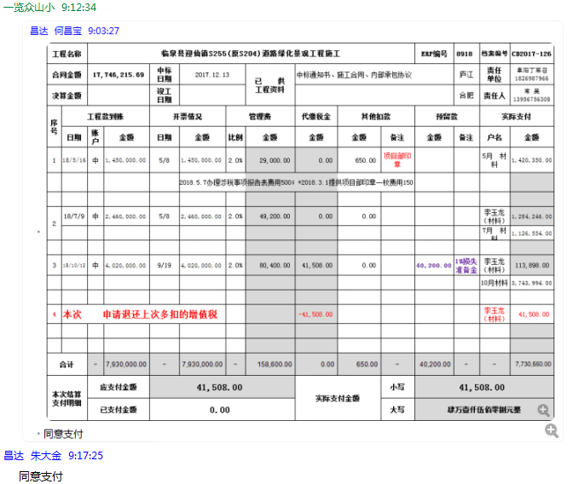

5
工程款支付证书 |  |  |  |  |  |  |  |  |  |  |  |  |  |  | 本次
工程名称 |  | 临泉县迎仙镇S255(原S204)道路绿化景观工程施工 |  |  |  |  |  |  |  |  | ERP编号 | 8918 | 档案编号 | CD2017-126 | CD2017-126 | 121 | 8918 | 临泉县迎仙镇S255(原S204)道路绿化景观工程施工 | 2017.12.13 | 17746215.69 | 井俊娜 | 120日历天 | 阜阳市 临泉县迎仙镇 | 阜阳办事处丁军召1826987966 | 常 昊13956756308 | 中标
合同金额 |  | 17,746,215.69 |  | 中标 日期 | 2017.12.13 |  | 已 供 工程资料 | 中标通知书、施工合同、内部承包协议 |  |  |  | 庐江 | 责任 单位 | 阜阳丁军召1826987966
决算金额 |  |  |  | 竣工 日期 |  |  |  |  |  |  |  | 合肥 | 责任人 | 常 昊13956756308
序号 | 工程款到账 |  |  | 开票情况 |  | 管理费 |  | 代缴税金 | 其他扣款 |  | 预留款 |  | 实际支付
 | 日期 | 账户 | 金额 | 日期 | 金额 | 比例 | 金额 | 金额 | 金额 | 备注 | 金额 | 备注 | 户名 | 金额
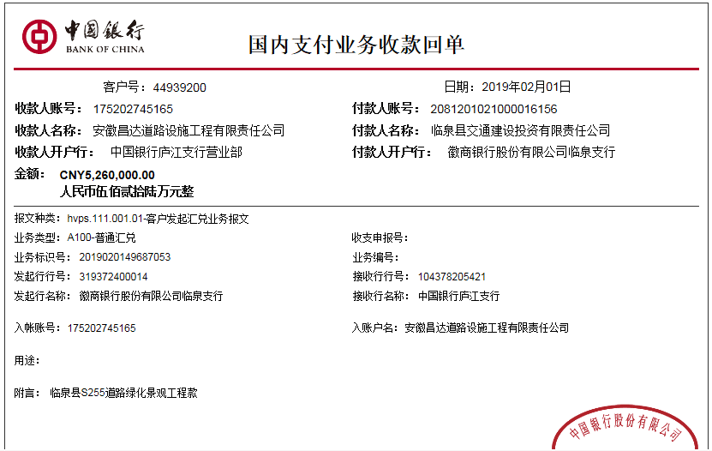
1 | 2018-05-16 | 中 | 1,450,000.00 | 2018-05-08 | 1,450,000.00 | 2.0% | 29,000.00 | 0.00 | 650.00 | 项目部印章 |  |  | 5月 材料 | 1,420,350.00
 |  |  |  |  |  |  |  |  |  | 2018.5.7办理涉税事项报告表费用500；+2018.3.1提供项目部印章一枚费用150

2 | 2018-07-09 | 中 | 2,460,000.00 | 2018-05-08 | 2,460,000.00 | 2.0% | 49,200.00 | 0.00 | 0.00 |  |  |  | 李玉龙（材料） | 1,284,246.00
 |  |  |  |  |  |  |  |  |  |  |  |  | 7月 材料 | 1,126,554.00

3 | 2018-10-12 | 中 | 4,020,000.00 | 2018-09-19 | 4,020,000.00 | 2.0% | 80,400.00 | 41,508.00 | 0.00 |  | 40,200.00 | 1%损失准备金 | 李玉龙（材料） | 113,898.00
 |  |  |  |  |  |  |  |  |  |  |  |  | 10月材料 | 3,743,994.00

4 | 本次 申请退还上次多扣的增值税 |  |  |  |  |  |  | -41,508.00 |  |  |  |  | 李玉龙（材料） | 41,508.00
 | 本次
5 | 2019-02-01 | 中 | 5,260,000.00 | 2019-01-19 | 5,260,000.00 | 2.0% | 105,200.00 | 148,277.78 | 0.00 |  | 52,600.00 | 1%预留损失准备金 | 2月材料 | 4,953,922.22

合计 |  | - | 13,190,000.00 | - | 13,190,000.00 | - | 263,800.00 | 148,277.78 | 650.00 | - | 92,800.00 | - | - | 12,684,472.22
本次结算 支付明细 |  | 应支付金额 |  | 4,953,922.22 |  |  |  | 实际支付金额 |  | 小写 | 0.00
 |  | 已支付金额 |  | 4,953,922.22 |  |  |  |  |  | 大写 | 零元整
申请部门 意见 |  | 建行合肥高新开发区支行 李玉龙 卡号6236 6816 3000 0011 779 |  |  |  |  |  | 项目管理 意见
财务初审 意见 |  |  |  |  |  |  |  | 财务审核 意见 |  | 何总、朱总已同意支付（附表背面截图）。
质安初审 意见 |  |  |  |  |  |  |  | 质安稽查 意见
总经理审批 |  |  |  |  |  |  |  | 董事长审批

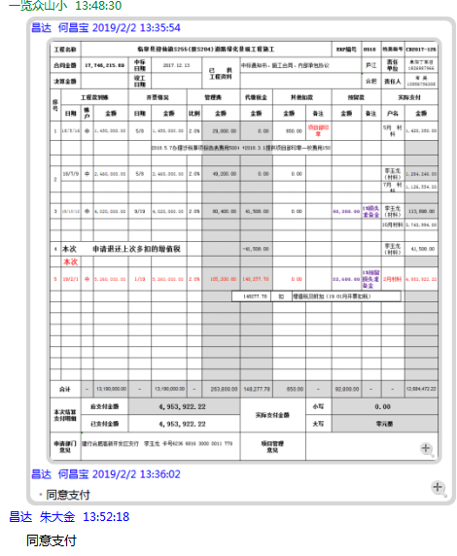

6
工程款支付证书 |  |  |  |  |  |  |  |  |  |  |  |  |  |  | 本次
工程名称 |  | 临泉县迎仙镇S255(原S204)道路绿化景观工程施工 |  |  |  |  |  |  |  |  | ERP编号 | 8918 | 档案编号 | CD2017-126 | CD2017-126 | 121 | 8918 | 临泉县迎仙镇S255(原S204)道路绿化景观工程施工 | 2017.12.13 | 17746215.69 | 井俊娜 | 120日历天 | 阜阳市 临泉县迎仙镇 | 阜阳办事处丁军召1826987966 | 常 昊13956756308 | 中标
合同金额 |  | 17,746,215.69 |  | 中标 日期 | 2017.12.13 |  | 已 供 工程资料 | 中标通知书、施工合同、内部承包协议 |  |  |  | 庐江 | 责任 单位 | 阜阳丁军召1826987966
决算金额 |  |  |  | 竣工 日期 |  |  |  |  |  |  |  | 合肥 | 责任人 | 常 昊13956756308
序号 | 工程款到账 |  |  | 开票情况 |  | 管理费 |  | 代缴税金 | 其他扣款 |  | 预留款 |  | 实际支付
 | 日期 | 账户 | 金额 | 日期 | 金额 | 比例 | 金额 | 金额 | 金额 | 备注 | 金额 | 备注 | 户名 | 金额
1 | 2018-05-16 | 中 | 1,450,000.00 | 2018-05-08 | 1,450,000.00 | 2.0% | 29,000.00 | 0.00 | 650.00 | 项目部印章 |  |  | 5月 材料 | 1,420,350.00
 |  |  |  |  |  |  |  |  |  | 2018.5.7办理涉税事项报告表费用500；+2018.3.1提供项目部印章一枚费用150

2 | 2018-07-09 | 中 | 2,460,000.00 | 2018-05-08 | 2,460,000.00 | 2.0% | 49,200.00 | 0.00 | 0.00 |  |  |  | 李玉龙（材料） | 1,284,246.00
 |  |  |  |  |  |  |  |  |  |  |  |  | 7月 材料 | 1,126,554.00

3 | 2018-10-12 | 中 | 4,020,000.00 | 2018-09-19 | 4,020,000.00 | 2.0% | 80,400.00 | 41,508.00 | 0.00 |  | 40,200.00 | 1%损失准备金 | 李玉龙（材料） | 113,898.00
 |  |  |  |  |  |  |  |  |  |  |  |  | 10月材料 | 3,743,994.00

4 | 本次 申请退还上次多扣的增值税 |  |  |  |  |  |  | -41,508.00 |  |  |  |  | 李玉龙（材料） | 41,508.00

5 | 2019-02-01 | 中 | 5,260,000.00 | 2019-01-19 | 5,260,000.00 | 2.0% | 105,200.00 | 148,277.78 | 0.00 |  | 52,600.00 | 1%预留损失准备金 | 2月材料 | 4,953,922.22

 | 本次
6 | 申请退还上次多扣的增值税及附加税148277.78元； |  |  |  |  |  |  | -148,277.78 |  |  |  |  | 李玉龙（材料） | 148,277.78

合计 |  | - | 13,190,000.00 | - | 13,190,000.00 | - | 263,800.00 | 0.00 | 650.00 | - | 92,800.00 | - | - | 12,832,750.00
本次结算 支付明细 |  | 应支付金额 |  | 148,277.78 |  |  |  | 实际支付金额 |  | 小写 | 0.00
 |  | 已支付金额 |  | 148,277.78 |  |  |  |  |  | 大写 | 零元整
申请部门 意见 |  | 建行合肥高新开发区支行 李玉龙 卡号6236 6816 3000 0011 779 |  |  |  |  |  | 项目管理 意见 |  | 何总、朱总已同意支付（附表背面截图）。
财务初审 意见 |  |  |  |  |  |  |  | 财务审核 意见
质安初审 意见 |  |  |  |  |  |  |  | 质安稽查 意见
总经理审批 |  |  |  |  |  |  |  | 董事长审批

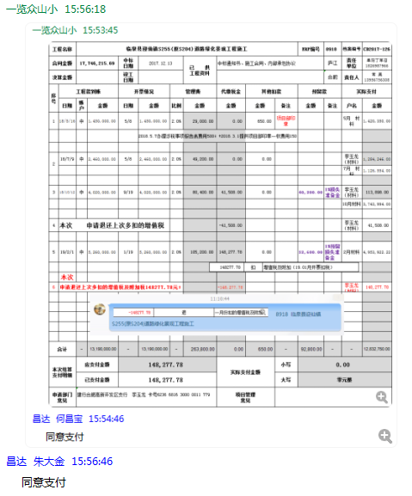

8
工程款支付证书 |  |  |  |  |  |  |  |  |  |  |  |  |  |  | 本次
工程名称 |  | 临泉县迎仙镇S255(原S204)道路绿化景观工程施工 |  |  |  |  |  |  |  |  | ERP编号 | 8918 | 档案编号 | CD2017-126 | CD2017-126 | 121 | 8918 | 临泉县迎仙镇S255(原S204)道路绿化景观工程施工 | 2017.12.13 | 17746215.69 | 井俊娜 | 120日历天 | 阜阳市 临泉县迎仙镇 | 阜阳办事处丁军召1826987966 | 常 昊13956756308 | 中标
合同金额 |  | 17,746,215.69 |  | 中标 日期 | 2017.12.13 |  | 已 供 工程资料 | 中标通知书、施工合同、内部承包协议、竣工验收证书、审计 |  |  |  | 庐江 | 责任 单位 | 阜阳丁军召1826987966
决算金额 |  | 15,904,502.38 |  | 竣工 日期 | 2019-01-11 |  |  |  |  |  |  | 合肥 | 责任人 | 李玉龙13956759501
序号 | 工程款到账 |  |  | 开票情况 |  | 管理费 |  | 代缴税金 | 其他扣款 |  | 预留款 |  | 实际支付
 | 日期 | 账户 | 金额 | 日期 | 金额 | 比例 | 金额 | 金额 | 金额 | 备注 | 金额 | 备注 | 户名 | 金额
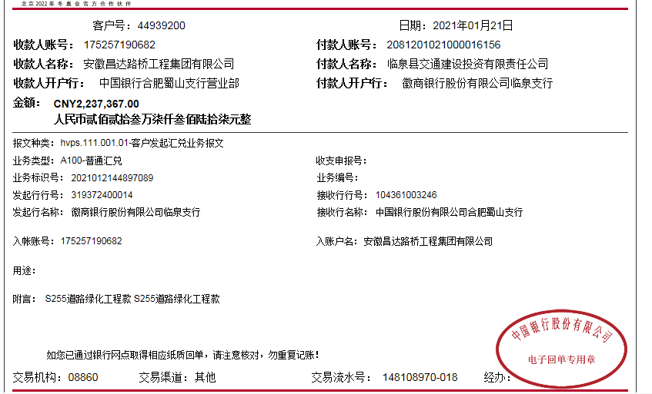
1 | 2018-05-16 | 中 | 1,450,000.00 | 2018-05-08 | 1,450,000.00 | 2.0% | 29,000.00 | 0.00 | 650.00 | 项目部印章 |  |  | 5月 材料 | 1,420,350.00
 |  |  |  |  |  |  |  |  |  | 2018.5.7办理涉税事项报告表费用500；+2018.3.1提供项目部印章一枚费用150

2 | 2018-07-09 | 中 | 2,460,000.00 | 2018-05-08 | 2,460,000.00 | 2.0% | 49,200.00 | 0.00 | 0.00 |  |  |  | 李玉龙（材料） | 1,284,246.00
 |  |  |  |  |  |  |  |  |  |  |  |  | 7月 材料 | 1,126,554.00

3 | 2018-10-12 | 中 | 4,020,000.00 | 2018-09-19 | 4,020,000.00 | 2.0% | 80,400.00 | 41,508.00 | 0.00 |  | 40,200.00 | 1%损失准备金 | 李玉龙（材料） | 113,898.00
 |  |  |  |  |  |  |  |  |  |  |  |  | 10月材料 | 3,743,994.00

4 | 本次 申请退还上次多扣的增值税 |  |  |  |  |  |  | -41,508.00 |  |  |  |  | 李玉龙（材料） | 41,508.00

5 | 2019-02-01 | 中 | 5,260,000.00 | 2019-01-19 | 5,260,000.00 | 2.0% | 105,200.00 | 148,277.78 | 0.00 |  | 52,600.00 | 1%预留损失准备金 | 2月材料 | 4,953,922.22

6 | 申请退还上次多扣的增值税及附加税148277.78元； |  |  |  |  |  |  | -148,277.78 |  |  |  |  | 李玉龙（材料） | 148,277.78

7 | 2021-01-21 | 中 | 2,237,367.00 |  |  | 2% | 54,290.05 | 0.00 | 500.00 | 外经证 | -92,800.00 |  | 安徽隆茂工程材料有限公司-机械 | 294,000.00
 |  |  |  |  |  |  | 全部管理费 |  | 500.00 | 手续费 |  |  | 临泉县创成建材有限公司-水泥 | 300,000.00
 |  |  |  |  |  |  |  |  |  |  |  |  | 安徽春源建设工程有限公司-劳务 | 1,460,000.00
 |  |  |  |  |  |  |  |  |  |  |  |  | 李玉龙（退周转金） | 220,876.95

合计 |  | - | 15,427,367.00 | - | 13,190,000.00 | - | 318,090.05 | 0.00 | 1,650.00 | - | 0.00 | - | - | 15,107,626.95 | 477135.38
本次结算 支付明细 |  | 应支付金额 |  | 2,274,876.95 |  |  |  | 实际支付金额 |  | 小写 | 0.00
 |  | 已支付金额 |  | 0.00 |  |  |  |  |  | 大写 | 零元整
申请部门 意见 |  | 建行合肥高新开发区支行 李玉龙 卡号6236 6816 3000 0011 779 |  |  |  |  |  | 项目管理 意见
财务初审 意见 |  |  |  |  |  |  |  | 财务审核 意见
质安初审 意见 |  |  |  |  |  |  |  | 质安稽查 意见
总经理审批 |  |  |  |  |  |  |  | 董事长审批

